상품제안서
민속선 기성 전통부채 | 상품코드: S37162

 |  |  |  |  |  |  | 02-713-8555 | www.synergygift.co.kr
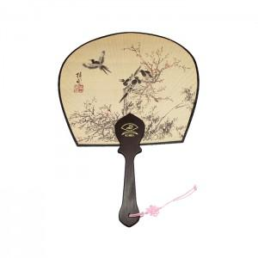

【상세/제작정보】

【인쇄/포장옵션】 | 실크 / 포장불가능

【공급단가】 | 수량 | 100~ | 300~ | 1,000~ | 3,000~ | 5,000~
*VAT별도 | 중 | 3,380원 | 3,070원 | 2,920원 | 2,730원 | 2,680원
 | 대 | 3,640원 | 3,320원 | 3,150원 | 2,960원 | 2,910원

【상품 URL】 | https://www.synergygift.co.kr:443/src/goods_detail.php?gdno=37162

